상품제안서
카밀 핸드 크림 100ml 2p 세트 | 상품코드: F22456

 |  |  |  |  |  |  | 02-412-0044 | www.easy1.co.kr
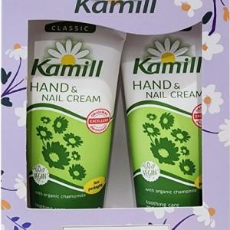

【상세/제작정보】 | <p><b><span style="font-size: 12pt;">* 스티커 제작 부착- 200원 부가세별도</span></b></p><p><b><span style="font-size: 12pt;">* 배송비- 한박스&nbsp;</span><span style="font-size: 12pt;">5500원 / 40개</span></b></p><p><b><span style="font-size: 12pt;">* 케이스 포함 / 디자인은 변동될 수 있음&nbsp;&nbsp;</span></b></p><p>&nbsp;</p>

【인쇄/포장옵션】 | 스티커 / 포장지포장

【공급단가】 | 수량 | 100~ | 300~ | 500~ | 1,000~ | 3,000~
*VAT별도 | 단가 | 7,200원 | 6,650원 | 6,350원 | 6,250원 | 6,100원

【상품 URL】 | http://www.easy1.co.kr/src/goods_detail.php?gdno=22456

